第４表
第４表 在職年数別消防吏員数 |  |  |  |  |  |  |  | 令和7年4月1日現在
区分市町村別 | 消 防 | 5年 | 5～10 | 10～15 | 15～20 | 20～25 | 25～30 | 30年
 | 吏員計 | 未満 | 年未満 | 年未満 | 年未満 | 年未満 | 年未満 | 以上
千葉県計 | 8,350 | 1,688 | 1,240 | 1,245 | 1,006 | 637 | 615 | 1,919
千葉市 | 946 | 195 | 159 | 182 | 123 | 79 | 36 | 172
銚子市 | 107 | 17 | 10 | 12 | 15 | 7 | 13 | 33
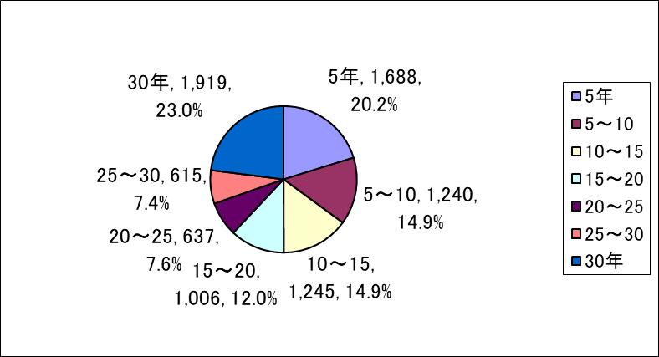
市川市 | 527 | 80 | 57 | 56 | 56 | 37 | 32 | 209
船橋市 | 706 | 231 | 121 | 80 | 77 | 66 | 29 | 102
木更津市 | 200 | 28 | 31 | 41 | 16 | 9 | 18 | 57
松戸市 | 525 | 101 | 78 | 71 | 81 | 24 | 55 | 115
野田市 | 199 | 55 | 36 | 25 | 13 | 20 | 8 | 42
成田市 | 254 | 22 | 27 | 65 | 62 | 16 | 20 | 42
旭市 | 113 | 10 | 7 | 13 | 20 | 23 | 8 | 32
習志野市 | 219 | 53 | 26 | 35 | 32 | 17 | 15 | 41
柏市 | 476 | 92 | 98 | 78 | 64 | 26 | 17 | 101
市原市 | 383 | 65 | 46 | 65 | 63 | 30 | 44 | 70
流山市 | 223 | 67 | 31 | 31 | 30 | 9 | 10 | 45
八千代市 | 245 | 57 | 63 | 37 | 23 | 19 | 13 | 33
我孫子市 | 181 | 45 | 22 | 26 | 17 | 15 | 22 | 34
鎌ケ谷市 | 152 | 24 | 25 | 22 | 12 | 8 | 23 | 38
君津市 | 163 | 8 | 27 | 40 | 45 | 10 |  | 33
富津市 | 98 | 40 | 11 | 10 | 9 | 6 | 3 | 19
浦安市 | 215 | 51 | 36 | 27 | 13 | 18 | 5 | 65
四街道市 | 127 | 33 | 21 | 16 | 13 | 12 | 6 | 26
袖ケ浦市 | 127 | 20 | 35 | 23 | 11 | 7 | 8 | 23
富里市 | 86 | 25 | 15 | 9 | 2 | 3 | 10 | 22
栄町 | 49 | 13 | 6 | 6 | 2 | 1 | 2 | 19
安房郡市広域市町村圏事務組合 | 278 | 42 | 42 | 51 | 28 | 23 | 23 | 69
長生郡市広域市町村圏組合 | 246 | 38 | 30 | 32 | 34 | 23 | 32 | 57
匝瑳市横芝光町消防組合 | 111 | 16 | 2 | 26 | 21 | 12 | 8 | 26
山武郡市広域行政組合 | 276 | 41 | 38 | 50 | 27 | 41 | 26 | 53
香取広域市町村圏事務組合 | 217 | 40 | 23 | 27 | 31 | 31 | 21 | 44
佐倉市八街市酒々井町消防組合 | 429 | 93 | 51 | 35 | 35 | 23 | 53 | 139
印西地区消防組合 | 276 | 52 | 42 | 38 | 20 | 11 | 37 | 76
夷隅郡市広域市町村圏事務組合 | 196 | 34 | 24 | 16 | 11 | 11 | 18 | 82

